9-Transmission
MODELES ET VARIANTES | Bras Oscillant Longueur x largeur (mm) Entre axes (voir notes en bas de tableau) | Pont Rapport | Remarques
V35 | 410x207,5 | 8/31 | 10 cannelures
V35 C | 458x237 | 8/31 | 12 cannelures
V35 Florida | 435.5 | 8/31 | 12 cannelures
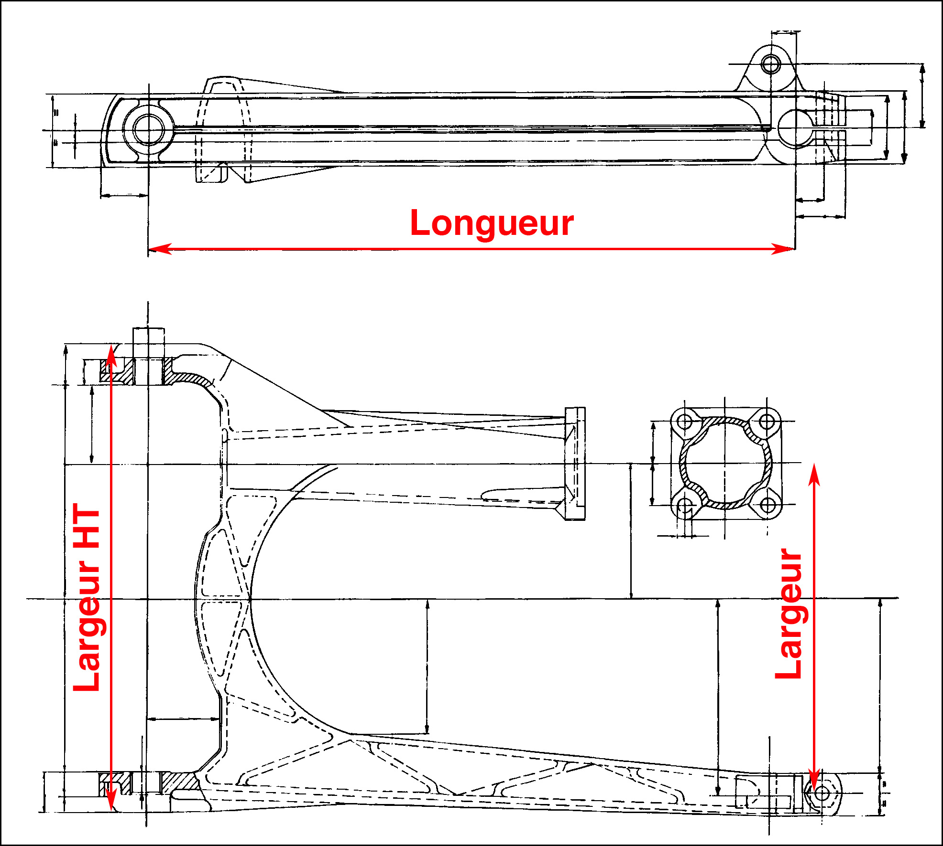
V35 II | 410x207,5 | 8/31 | 10 cannelures
V35 III | 435,5x214,5 | 8/31 | 12 cannelures
V35 Imola | 410x207,5 | 8/31 | 10 cannelures
V35 Imola II | 458x237 | 8/31 | 12 cannelures
V35 PA |  | 8/31
V35 TT | 458x237 | 8/31 | 12 cannelures
Trentacinque (V35 GT) | 435,5x214,5 | 8/31 | 12 cannelures
350 Nevada |  | 8/31
350 Nevada PA
350 NTX | 435.5 | 8/31 | 12 cannelures
V50 | 410x207,5 | 8/31 | 10 cannelures
V50C | 458x237 | 8/31 | 12 cannelures
V50 II | 458 | 8/31 | 12 cannelures
V50 III | 410x207,5 | 8/31 | 12 cannelures
V50 Monza | 410x207,5 | 8/31 | 12 cannelures
V50 Monza II | 458x237 | 8/31 | 12 cannelures
V50 PA | 410x207,5 | 8/31 | 12 cannelures
V65 | 435,5x214,5 | 8/31 | 12 cannelures
V65 C | 458x237 | 8/31 | 12 cannelures
V65 Florida | 435.5 | 8/31 | 12 cannelures
V65 Lario | 458 | 8/31 | 12 cannelures
V65 PA jusqu'à PG17000 | 435,5x214,5 | 8/31 | 12 cannelures
V65 SP | 435,5x214,5 | 8/31 | 12 cannelures
V65 TT | 458x237 | 8/31 | 12 cannelures
Sessantacinque (V65 GT) | 435,5x214,5 458 en 1995 | 8/31 | 12 cannelures
650 NTX | 435.5 | 8/31 | 12 cannelures
V75 | 458x237 | 8/31 | 12 cannelures
V75 PA |  | 8/31
750 Nevada | 458x237 | 8/31 | 12 cannelures
750 Nevada - 750 Nevada Club | 458 | 8/31
750 Nevada Classic IE | 458x239 | 8/33 | 12 cannelures
750 Nevada PA
750 NTX | 458 | 8/31
750 SP | 458x237 | 8/31 | 12 cannelures
750 Strada | 458x237 | 8/31 | 12 cannelures
750 Targa | 458x237 | 8/31 | 12 cannelures
750 X PA
Breva 750 IE | 458x239 | 8/33 | 12 cannelures
V7 Café Classic |  | 8/33
V7 Classic |  | 8/33
V7 Racer |  | 8/33
V7 Special |  | 8/33
V7 Stone |  | 8/33
V7 | 390x289 (HT) | 8/37
V7 Spécial, Ambassador | 390x289 (HT) | 8/35
V7 Sport | 390x200 | 8/35 | Options : 9/37 - 8/37
750 S | 390x200 | 8/35
750 S3 | 390x200 | 7/33
850 G | 470x209 | 7/33
850 GT, Eldorado, California | 390x289 (HT) | 8/37
850 Le Mans | 390x200 | 7/33 | Options : 6/32 - 8/33 - 9/34
850 Le Mans II | 390x200 | 7/33 | Options : 6/32 - 8/33 - 9/34
850 Le Mans III | 410x200 | 7/33
850 T | 390x200 | 8/37
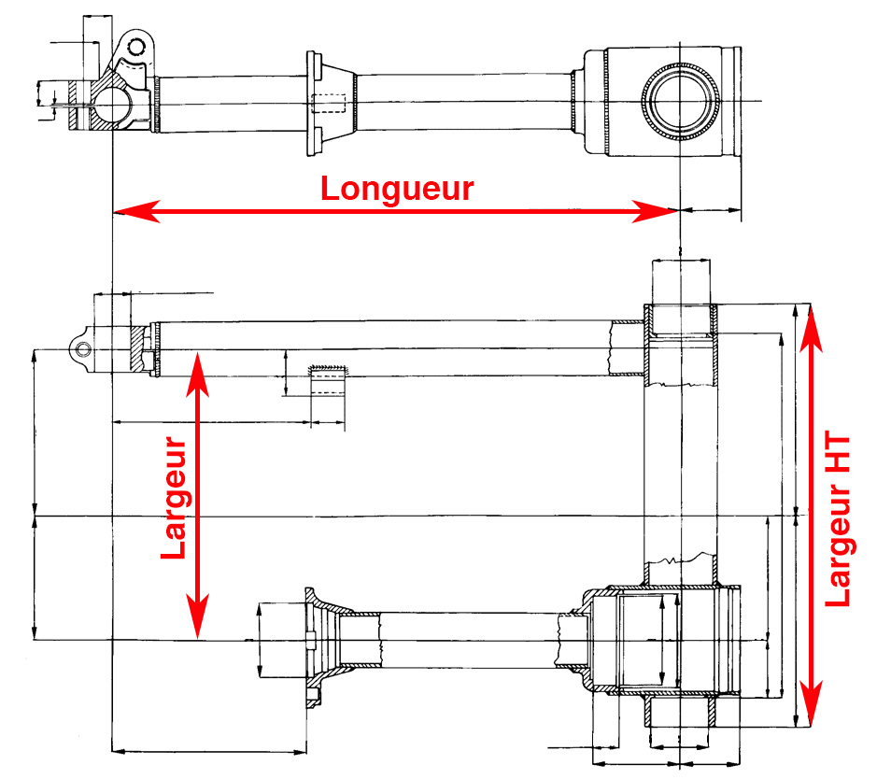
850 T3 | 390x200 | 7/33
850 T3 Attelé | 390x200 | 6/32 | Joint de cardan et axe de transmission solidaires
850 T3 PA
850 T4 | 390 | 7/33
850 T5 | 410x215 | 7/33
850 T5 PA |  | 6/32
Breva 850 IE |  | 12/44 | CA.R.C.
Griso 850 IE |  | 12/44 | CA.R.C.
Norge 850 IE |  | 12/44 | CA.R.C.
V85 TT |  | 8/33
V9 Bobber - Roamer |  | 8/33
940 (Bellagio) |  | 12/44 | CA.R.C.
1000 Convert | 390x200 | 9/34 | Joint de cardan et axe de transmission solidaires Arbre à cannelures fines 20 cannelures
1000 Convert PA
1000 G5 | 390x200 | 7/33
1000 Le Mans IV | 410x215 | 7/33
1000 Le Mans V | 410 | 7/33
1000 Quota | 475 | 7/33
1000 S | 410 | 7/33
1000 SP | 390x200 | 7/33
1000 SP II | 410x215 | 7/33
1000 SP III | 410x215 | 7/33
1000 Strada | 410x215 | 7/33
California II Automatique | 470x209 | 9/34
California II Boite 5 | 470x209 | 7/33
California III Carbu de 30mm | 470x215 | 7/33 ou 6/32 | Le pont de 6/32 a équipé les 1res machines européennes (1987) et les machines US sans carénage jusqu'en 92. Arbre à cannelures fines (20 dents)
California III Carbu de 40 mm | 470x215 | 7/33
California III Digiplex ou Motoplat | 470x215 | 7/33
California III IE | 470x215 | 7/33
California III PA
Centauro GT | 400x348 HT | 8/33 | Cardan à arbre intermédiaire
Centauro Sport | 400x348 HT | 8/33 | Cardan à arbre intermédiaire
Daytona 90-93 | 400x286 (int.) | 8/33 | Cardan à arbre intermédiaire
Daytona 94 et Racing | 400 | 8/33 | Cardan à arbre intermédiaire
Daytona RS | 400x348 HT | 8/33 | Cardan à arbre intermédiaire
Le Mans CX 100 | 390
Mille GT | 470x215 | 7/33
V100 Mandello |  | 12/38
1100 Quota ES | 475 | 8/33
1100 Sport | 400x348 HT | 8/33 | Cardan à arbre intermédiaire
1100 Sport Injection | 400x348 HT | 8/33 | Cardan à arbre intermédiaire
Breva 1100 IE |  | 12/44 | CA.R.C.
California 1100 Europe | 470x219 | 8/33
California 1100 USA | 470x219 | 8/33
California Aluminium | 470 | 8/33 | Cardan à arbre intermédiaire
California Classic | 470 | 7/33
California EV "PI" 2002 | 470 | 7/33 | Cardan à arbre intermédiaire
California EV 80 | 470 | 7/33 | Cardan à arbre intermédiaire
California EV Europe 97-2000 | 470 | 8/33
California EV 2001 | 470 | 7/33 | Cardan à arbre intermédiaire
California EV Touring | 470 | 7/33 | Cardan à arbre intermédiaire
California EV Touring "PI" 2002 | 470 | 7/33 | Cardan à arbre intermédiaire
California EV US 97-2000 | 470 | 8/33
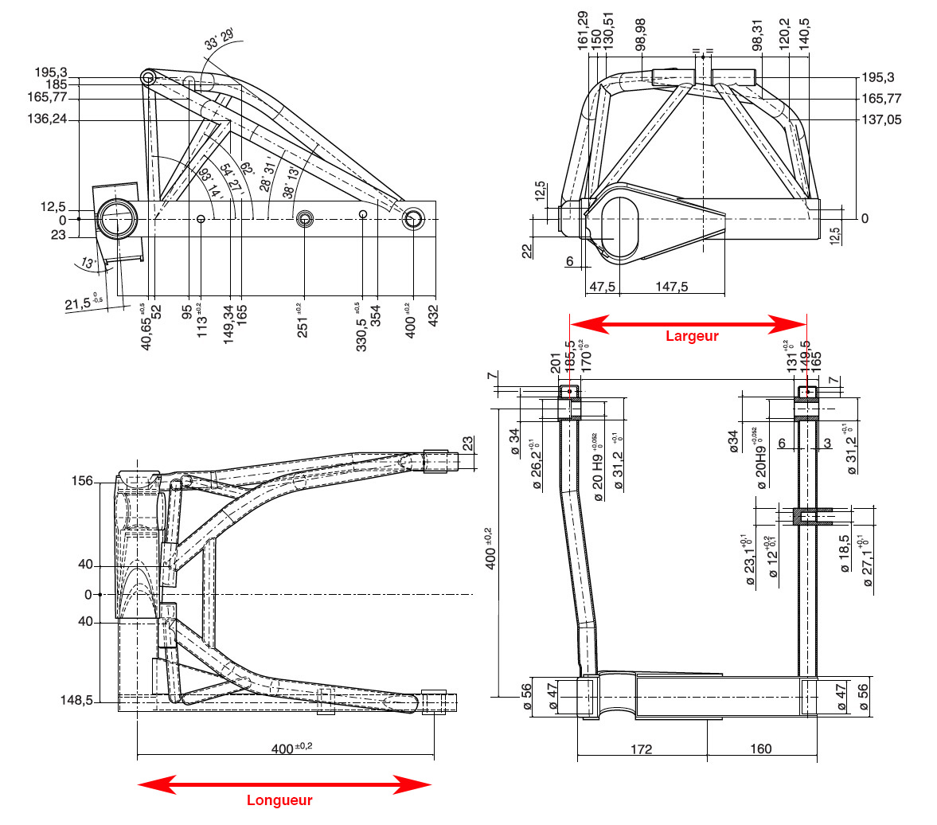
California Jackal | 470 | 8/33
California Special | 470 | 8/33
California Special Sport | 470 | 8/33 | Cardan à arbre intermédiaire
California Special Sport Alu | 470 | 8/33 | Cardan à arbre intermédiaire
California Special Sport PI | 470 | 8/33 | Cardan à arbre intermédiaire
California Stone | 470 | 8/33 | Cardan à arbre intermédiaire
California Stone Metal | 470 | 8/33 | Cardan à arbre intermédiaire
California Stone PI | 470 | 8/33 | Cardan à arbre intermédiaire
California Stone Touring | 470 | 8/33 | Cardan à arbre intermédiaire
California Stone Touring PI | 470 | 8/33 | Cardan à arbre intermédiaire
California Titanium | 470 | 8/33 | Cardan à arbre intermédiaire
California Titanium PI | 470 | 8/33 | Cardan à arbre intermédiaire
California Touring | 470 | 7/33
California Vintage | 470 | 7/33 | Cardan à arbre intermédiaire
Griso 1100 IE |  | 12/44 | CA.R.C.
V11 Café Sport | 400x335 | 11/32 | Cardan à arbre intermédiaire
V11 Coppa Italia | 400x335 | 11/32 | Cardan à arbre intermédiaire
V11 Le Mans | 400x335 | 11/32 | Cardan à arbre intermédiaire
V11 Le Mans Nero Corsa | 400x335 | 11/32 | Cardan à arbre intermédiaire
V11 Le Mans Rosso Corsa | 400x335 | 11/32 | Cardan à arbre intermédiaire
V11 Le Mans Tenni | 400x335 | 11/32 | Cardan à arbre intermédiaire
V11 Rosso Mandello | 400x335 | 11/32 | Cardan à arbre intermédiaire
V11 Sport | 400x335 | 11/32 | Cardan à arbre intermédiaire
V11 Sport Ballabio | 400x335 | 11/32 | Cardan à arbre intermédiaire
V11 Sport Naked | 400x335 | 11/32 | Cardan à arbre intermédiaire
V11 Sport Scura | 400x335 | 11/32 | Cardan à arbre intermédiaire
V11 Sport Scura R | 400x335 | 11/32 | Cardan à arbre intermédiaire
1200 Sport |  | 12/44 | CA.R.C.
1200 Sport 4V |  | 12/44 | CA.R.C.
Breva 1200 |  | 12/44 | CA.R.C.
Griso 1200 8V |  | 12/44 | CA.R.C.
MGS 01 |  | 11/32
Norge 1200 |  | 12/44 | CA.R.C.
Norge 1200 8V |  | 12/44 | CA.R.C.
Stelvio 1200 4V |  | 12/44 | CA.R.C.
California 1400 |  | 10/36 | CA.R.C.

Longueur | Entre axe AV et axe de roue coté gauche (dans le sens de la marche)
Largeur | - Par défaut, mesure entre le centre de chaque bras, coté roue (pont ôté) - HT = Hors tout = aux points de pivots
Cases grisées
A vérifier
En bleu
Données du Guzzioloogy

